Aufgabe
Funktionsassistent |  |  |  |  |  | Hier gibt's noch mehr Excel

Aufgabe:
Das Maximum, Minimum und der Durchschnitt der beiden Summen aus "Werte A" und "Werte B" ist zu bestimmen
1. Methode: In mehreren Schritten
2. Methode: Als verschachtelte Funktion
 | Werte A | Werte B

 | 2 | 4
 | 4 | 7
 | 6 | 10
 | 8 | 13
 | 10 | 16
 | 12 | 19 | Methode 1
 | 14 | 22
 | 16 | 25 | Max | Min | Durchschnitt
Summen: | 72 | 116 | 116 | 72 | 94

 | Werte A | Werte B

 | 2 | 4
 | 4 | 7
 | 6 | 10
 | 8 | 13
 | 10 | 16 | Methode 2
 | 12 | 19
 | 14 | 22 | Max | Min | Durchschnitt
 | 16 | 25 | 116 | 72 | 94

Lösung
Funktionsassistent

Aufgabe:
Das Maximum, Minimum und der Durchschnitt der beiden Summen aus "Werte A" und "Werte B" ist zu bestimmen
1. Methode: In mehreren Schritten
2. Methode: Als verschachtelte Funktion
Das Maximum der beiden Summen aus Werte A und Werte B ist zu bestimmen.

 | Werte A | Werte B

 | 2 | 4
 | 4 | 7
 | 6 | 10
 | 8 | 13
 | 10 | 16
 | 12 | 19
Achtung: Die Argumente der Funktion Max sind wieder Funktionen, nämlich die Summen über B8:B15 und C8:C15
s. Kommentare in den Zellen I26:I28!
 | 14 | 22
 | 16 | 25

Summen | 72 | 116

 |  | Max | Min | Durchschnitt |  | Max | Min | Durchschnitt

Lösung A |  | 116 | 72 | 94 | Lösung B | 116 | 72 | 94

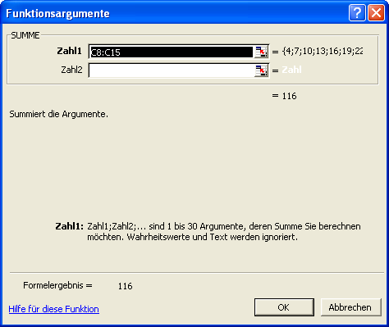

Zur Berechnung der Argumente der Funktion Max wird wieder der Funktions-Assistent eingesetzt.

